概要1・2・3
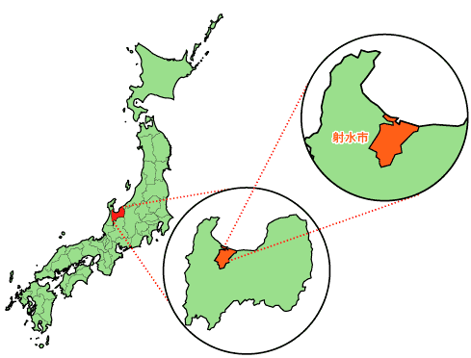
射水市の概要
１．市の位置及び面積
本市は、富山県のほぼ中央に位置しており、北側は富山湾に面し、東側は富山市、西側は高岡市に隣接しています。
本市域は、東西10.9キロメートル、南北16.6キロメートルで、総面積は、109.44平方キロメートルとなっており、県土面積の 約2.6パーセントを占めています。

２．地勢
本市は、北部に富山湾、中央部に射水平野、南部には射水丘陵を配し、標高は海抜 0メートルから140.2メートルとなっています。市内には、庄川、和田川、下条川、内川等の河川があり、富山湾へ注いでいます。
市域は、庄川、神通川の土砂のたい積によって形成された三角州状の低平な地形からなる平野部と丘陵地で構成されており、四季折々において、彩り豊かな自然がみられます。
また、日本海側のほぼ中央に位置し、国際拠点港湾である伏木富山港新湊地区（富山新港）や北陸自動車道小杉インターチェンジを有していることから、環日本海交流の拠点として、360度の交流・連携を可能とする優位性を持っています。

３．人口及び世帯数（各年４月１日現在）
 | 区分 年 |  | 人口 |  |  | 人口 増減 | 世帯数
 |  |  | 男 | 女 | 計
 |  | 平成20年 | 46,896 | 49,768 | 96,664 | 73 | 31,928
 |  | 平成21年 | 46,806 | 49,683 | 96,489 | △ 175 | 32,190
 |  | 平成22年 | 46,631 | 49,574 | 96,205 | △ 284 | 32,463
 |  | 平成23年 | 46,417 | 49,434 | 95,851 | △ 354 | 32,681
 |  | 平成24年 | 46,304 | 49,242 | 95,546 | △ 305 | 32,975
 |  | 平成25年 | 46,108 | 49,004 | 95,112 | △ 434 | 33,186
 |  | 平成26年 | 45,864 | 48,820 | 94,684 | △ 428 | 33,390
 |  | 平成27年 | 45,797 | 48,607 | 94,404 | △ 280 | 33,764
 |  | 平成28年 | 45,722 | 48,425 | 94,147 | △ 257 | 34,077
 |  | 平成29年 | 45,546 | 48,171 | 93,717 | △ 430 | 34,462
 |  | 平成30年 | 45,390 | 47,953 | 93,343 | △ 374 | 34,768
 | 平成31年(令和元年) |  | 45,248 | 47,619 | 92,867 | △ 476 | 35,225
 |  | 令和２年 | 45,238 | 47,451 | 92,689 | △ 178 | 35,809
 |  | 令和３年 | 44,956 | 47,174 | 92,130 | △ 559 | 36,125
 |  | 令和４年 | 44,652 | 46,806 | 91,458 | △ 672 | 36,162
 |  | 令和５年 | 44,573 | 46,494 | 91,067 | △ 391 | 36,600
 |  | 資料：人口世帯数統計表（外国人を含む）

概要７
７．各庁舎のご案内
庁 舎 名 | 所 在 地 | 配置部局
射水市役所 （本庁舎） | 〒 939-0294 射水市新開発410番地1 TEL 0766‐51‐6600（代表） | 議会事務局 企画管理部 財務管理部 市民生活部 福祉保健部 会計管理者 教育委員会 監査委員事務局
大島分庁舎 | 〒 939-0292 射水市小島703番地 | 産業経済部 都市整備部 農業委員会事務局
布目分庁舎 | 〒 934-0048 射水市布目1番地 | 上下水道部

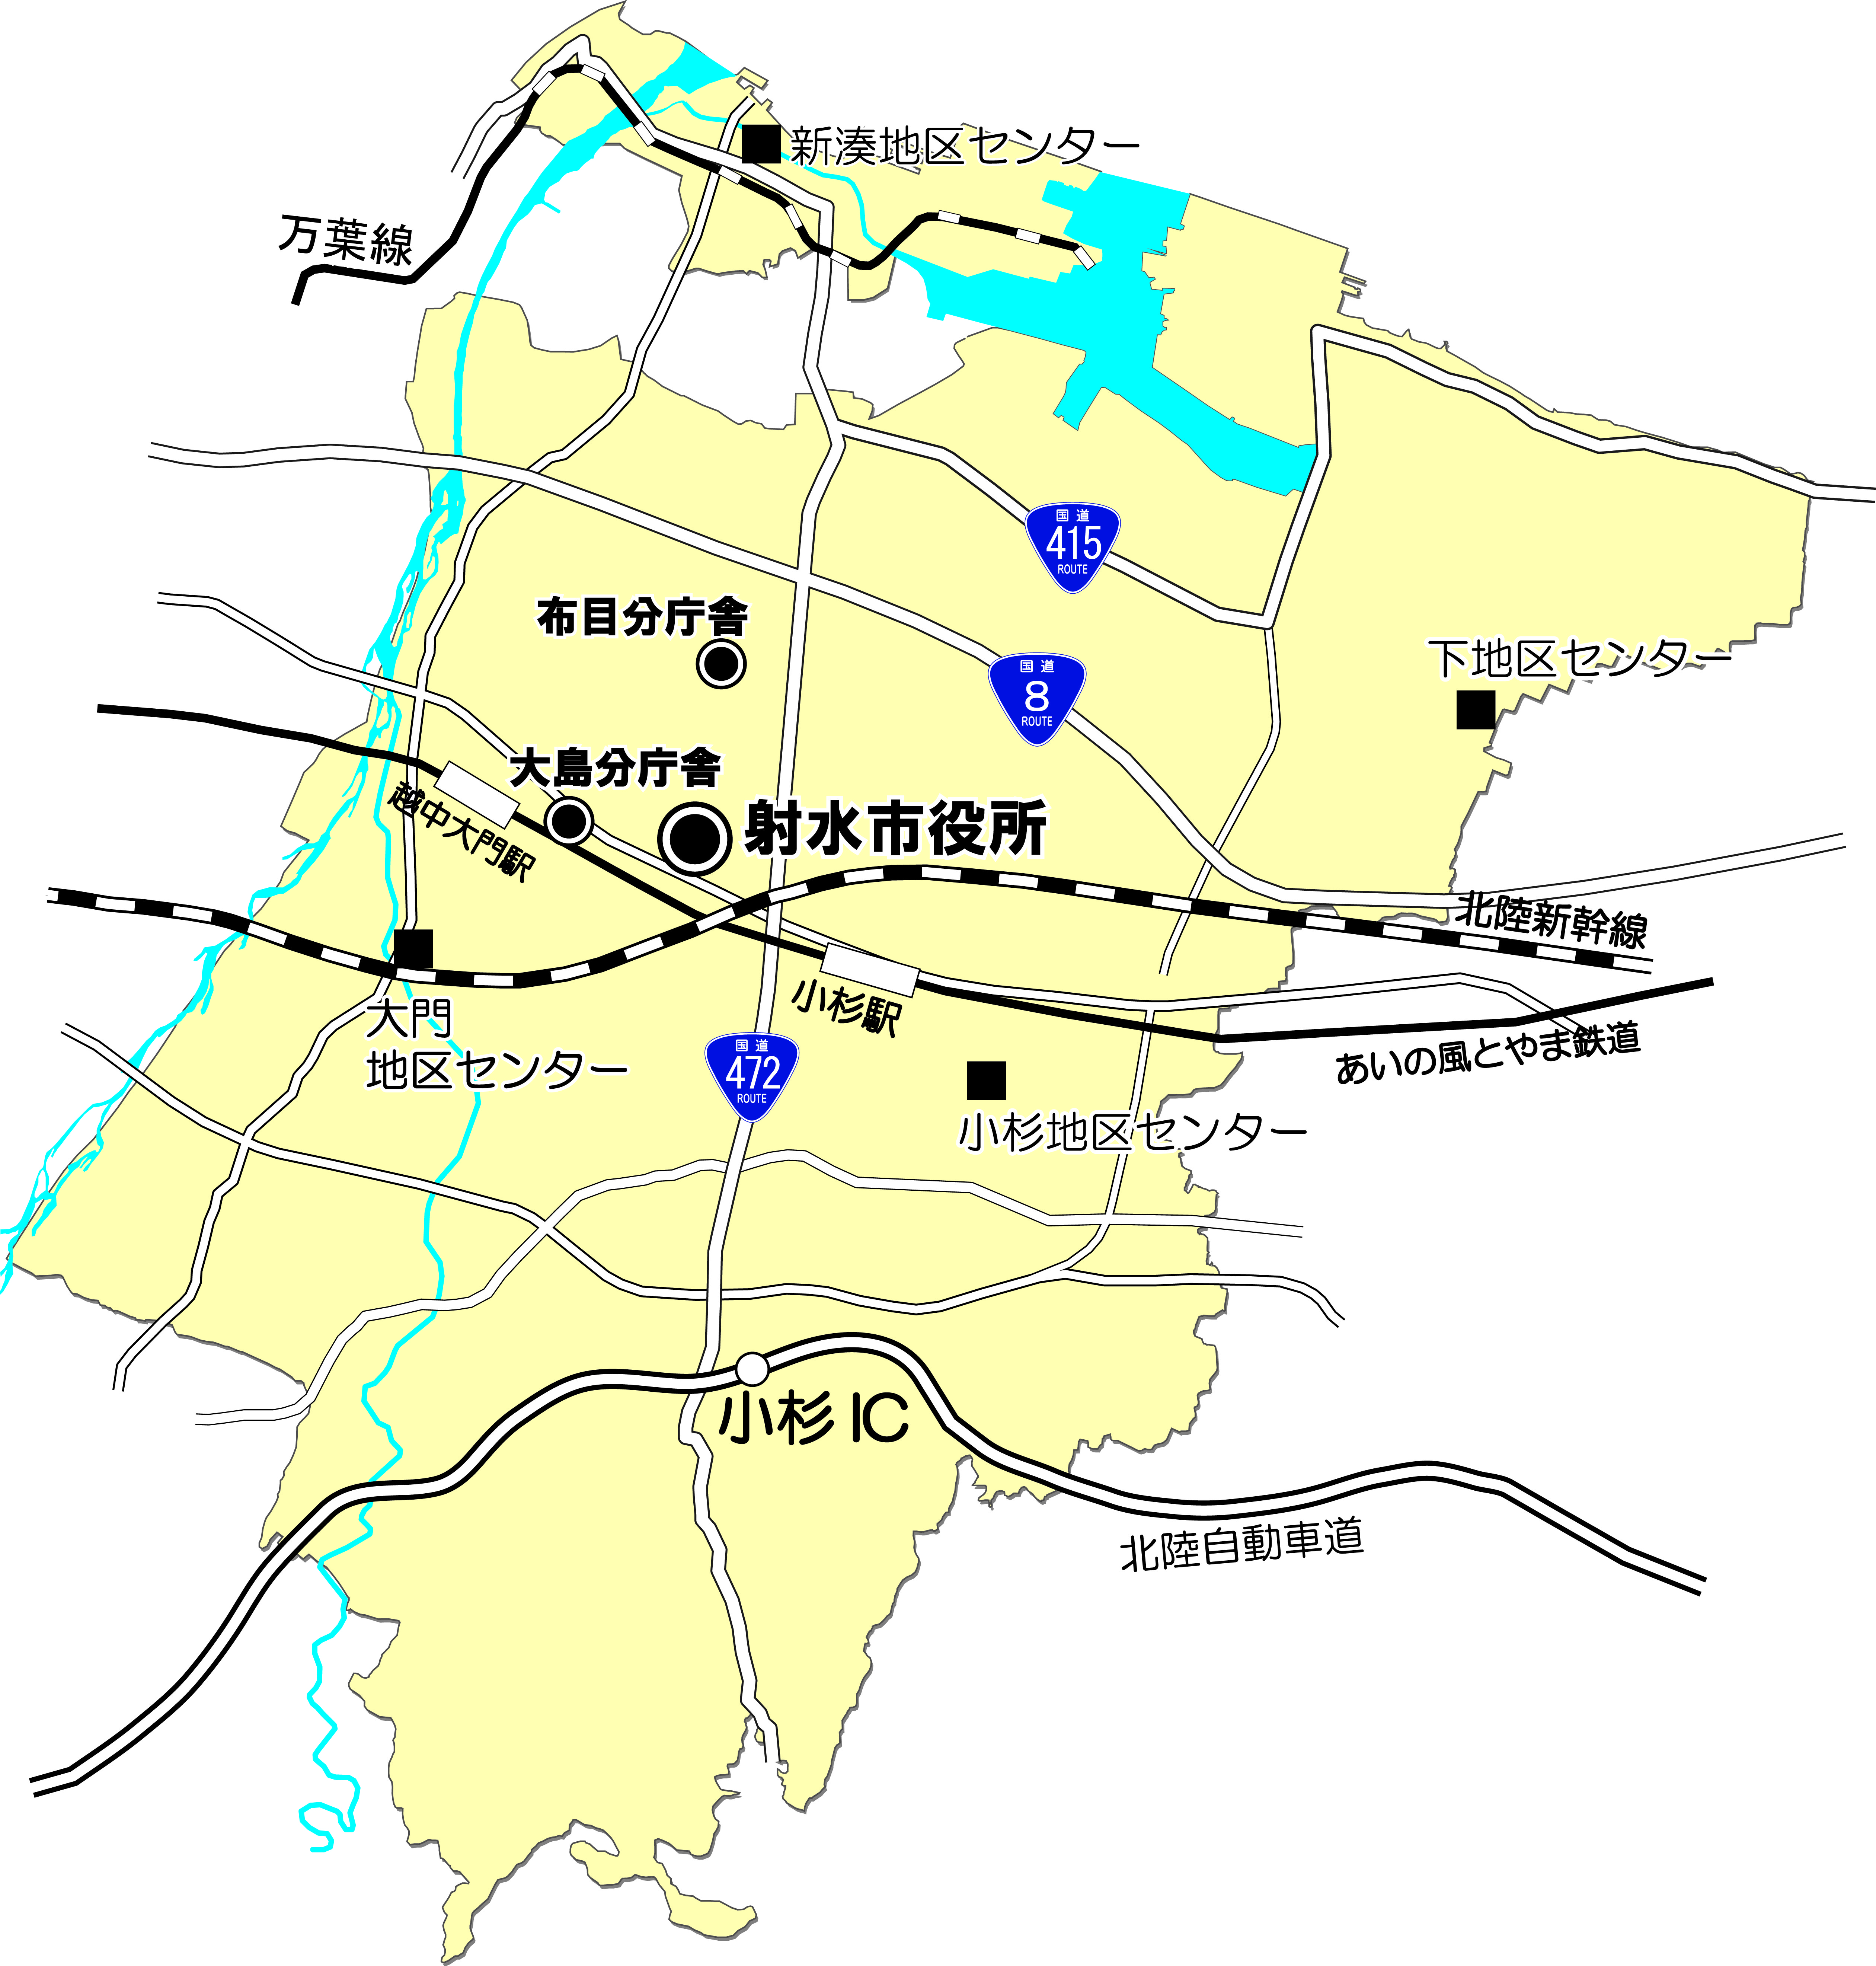

1(1)歳入
財政と市税
１．令和５年度一般会計予算（当初予算）
（１）歳入
自主財源 |  |  | 依存財源
区 分 | 金額（千円） | 構成比 | 区 分 |  | 金額（千円） | 構成比
市 税 | 15,115,709 | 39.4% |  | 地方譲与税 | 377,300 | 1.0%
分担金及び負担金 | 170,592 | 0.4% |  | 利子割交付金 | 5,000 | 0.0%
使用料及び手数料 | 576,769 | 1.5% |  | 配当割交付金 | 75,000 | 0.2%
財産収入 | 113,943 | 0.3% |  | 株式等譲渡所得割交付金 | 53,000 | 0.1%
寄附金 | 10 | 0.0% |  | 法人事業税交付金 | 213,000 | 0.6%
繰入金 | 686,144 | 1.8% |  | 地方消費税交付金 | 2,310,000 | 6.0%
繰越金 | 200,000 | 0.5% |  | ゴルフ場利用税交付金 | 45,000 | 0.1%
諸収入 | 862,194 | 2.2% |  | 環境性能割交付金 | 28,000 | 0.1%
計 | 17,725,361 | 46.2% |  | 地方特例交付金 | 95,000 | 0.2%
 |  |  |  | 地方交付税 | 8,430,000 | 22.0%
 |  |  |  | 交通安全対策特別交付金 | 11,000 | 0.0%
 |  |  |  | 国庫支出金 | 4,481,612 | 11.7%
 |  |  |  | 県支出金 | 2,745,227 | 7.2%
 |  |  |  | 市 債 | 1,765,500 | 4.6%
 |  |  |  | 計 | 20,634,639 | 53.8%

 |  |  |  | 歳入合計 | 38,360,000 | 100.0%
令和５年度 歳入構成図

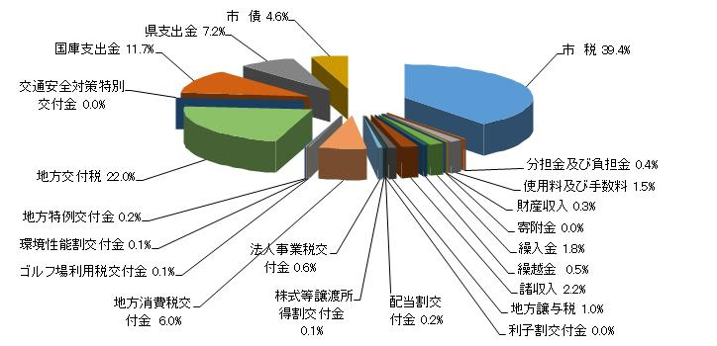

※ 各区分の数値は、表示単位未満を四捨五入で記載しており、合計数値とは一致しないことがある。

1(2)歳出
 | （２）歳出
 | 区 分 | 金 額（千円） | 構成比

 | 議会費 | 283,847 | 0.7%

 | 総務費 | 4,771,571 | 12.4%

 | 民生費 | 13,515,946 | 35.2%

 | 衛生費 | 3,357,233 | 8.8%

 | 労働費 | 71,676 | 0.2%

 | 農林水産業費 | 956,534 | 2.5%

 | 商工費 | 1,298,267 | 3.4%

 | 土木費 | 4,657,738 | 12.1%

 | 消防費 | 1,192,804 | 3.1%

 | 教育費 | 2,951,380 | 7.7%

 | 災害復旧費 | 2 | 0.0%

 | 公債費 | 5,203,002 | 13.6%

 | 予備費 | 100,000 | 0.3%

 | 歳出合計 | 38,360,000 | 100.0%

令和５年度 歳出構成図

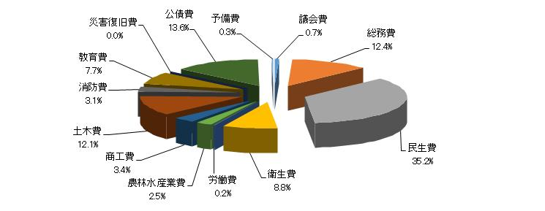

※ 各区分の数値は、表示単位未満を四捨五入で記載しており、合計数値とは一致しないことがある。

2予算状況
２．市税予算の状況(当初予算)
年 度 区 分 |  |  |  | 令和３年度 |  | 令和４年度 |  | 令和５年度
 |  |  |  | 予算額 | 前年度比 | 予算額 | 前年度比 | 予算額 | 前年度比 | 構成比
市税合計 |  |  |  | 千円 | ％ | 千円 | ％ | 千円 | ％ | ％

 |  |  |  | 14,123,101 | 94.6 | 14,705,548 | 104.1 | 15,115,709 | 102.8 | 100.0
 | 市 民 税 |  |  | 5,223,000 | 93.7 | 5,629,800 | 107.8 | 5,975,100 | 106.1 | 39.5
 |  | 個 人 | 現年分 | 4,404,000 | 96.1 | 4,657,000 | 105.7 | 4,892,000 | 105.0
 |  |  | 滞納分 | 31,000 | 103.3 | 30,000 | 96.8 | 27,000 | 90.0
 |  | 法 人 | 現年分 | 787,000 | 82.0 | 941,000 | 119.6 | 1,055,000 | 112.1
 |  |  | 滞納分 | 1,000 | 111.1 | 1,800 | 180.0 | 1,100 | 61.1
 |  | 計 | 現年分 | 5,191,000 | 93.6 | 5,598,000 | 107.8 | 5,947,000 | 106.2
 |  |  | 滞納分 | 32,000 | 103.6 | 31,800 | 99.4 | 28,100 | 88.4
 | 固定資産税 |  |  | 8,060,101 | 94.5 | 8,187,448 | 101.6 | 8,206,631 | 100.2 | 54.3
 |  | 純固定資産税 | 現年分 | 7,974,000 | 94.5 | 8,102,000 | 101.6 | 8,126,000 | 100.3
 |  |  | 滞納分 | 33,000 | 97.1 | 35,800 | 108.5 | 32,000 | 89.4
 |  | 交付金 | 現年分 | 53,101 | 99.6 | 49,648 | 93.5 | 48,631 | 98.0
 |  | 計 | 現年分 | 8,027,101 | 94.5 | 8,151,648 | 101.6 | 8,174,631 | 100.3
 |  |  | 滞納分 | 34,000 | 100.0 | 35,800 | 105.3 | 32,000 | 89.4
 | 軽自動車税 |  |  | 299,000 | 102.2 | 320,300 | 107.1 | 334,028 | 104.3 | 2.2
 |  | 種別割 | 現年分 | 287,000 | 102.1 | 301,000 | 104.9 | 310,728 | 103.2
 |  |  | 滞納分 | 2,500 | 113.6 | 2,400 | 96.0 | 2,300 | 95.8
 |  | 環境性能割 | 現年分 | 9,500 | 102.2 | 16,900 | 177.9 | 21,000 | 124.3
 |  | 計 | 現年分 | 296,500 | 102.1 | 317,900 | 107.2 | 331,728 | 104.3
 |  |  | 滞納分 | 2,500 | 113.6 | 2,400 | 96.0 | 2,300 | 95.8
 | 市たばこ税 |  | 現年分 | 520,000 | 102.2 | 548,000 | 105.4 | 574,000 | 104.7 | 3.8
 | 入 湯 税 |  | 現年分 | 21,000 | 91.3 | 20,000 | 95.2 | 25,950 | 129.8 | 0.2
令和５年度 市税の予算構成図
資料：予算書
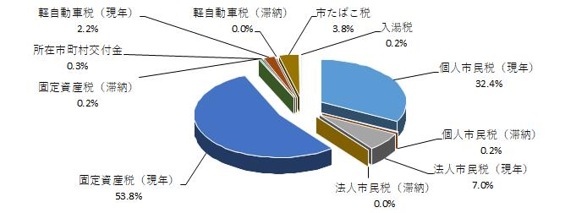

※ 各区分の数値は、表示単位未満を四捨五入で記載しており、合計数値とは一致しないことがある。

1個人市民税
市民税に関する調
１．個人市民税の納税義務者数
 |  |  |  | 令和３年度 |  |  | 令和４年度 |  |  | 令和５年度
 |  |  |  | 特別徴収 | 普通徴収 | 計 | 特別徴収 | 普通徴収 | 計 | 特別徴収 | 普通徴収 | 計
 | 所得割と均等割 を納める者 |  | 人 | 33,844 | 11,273 | 45,117 | 33,917 | 11,226 | 45,143 | 33,937 | 11,367 | 45,304
 | 均等割のみを 納める者 |  | 人 | 1,857 | 3,020 | 4,877 | 1,828 | 3,103 | 4,931 | 1,722 | 3,195 | 4,917
 | 所得割のみを 納める者 |  | 人 | 0 | 0 | 0 | 0 | 0 | 0 | 0 | 0 | 0
 | 合 計 |  | 人 | 35,701 | 14,293 | 49,994 | 35,745 | 14,329 | 50,074 | 35,659 | 14,562 | 50,221
 | 資料：課税状況調第２表・第３表

２．特別徴収と普通徴収に関する調
 |  |  |  | 令和３年度 |  |  | 令和４年度 |  |  | 令和５年度
 |  |  |  | 特別徴収 | 普通徴収 | 計 | 特別徴収 | 普通徴収 | 計 | 特別徴収 | 普通徴収 | 計
 | 納税義務者数 | 人 |  | 35,701 | 14,293 | 49,994 | 35,745 | 14,329 | 50,074 | 35,659 | 14,562 | 50,221
 | 所得割額 | 千円 |  | 3,711,742 | 801,153 | 4,512,895 | 3,815,136 | 811,262 | 4,626,398 | 3,864,755 | 838,292 | 4,703,047
 | 均等割額 | 千円 |  | 124,954 | 50,025 | 174,979 | 125,108 | 50,151 | 175,259 | 124,807 | 50,967 | 175,774
 | 税 額 計 | 千円 |  | 3,836,696 | 851,178 | 4,687,874 | 3,940,244 | 861,413 | 4,801,657 | 3,989,562 | 889,259 | 4,878,821
 | 納税義務者 １人当り | 円 |  | 107,467 | 59,552 | 93,769 | 110,232 | 60,117 | 95,891 | 111,881 | 61,067 | 97,147
 | 資料：課税状況調第２表・第３表
令和５年度 個人市民税の徴収区分構成図
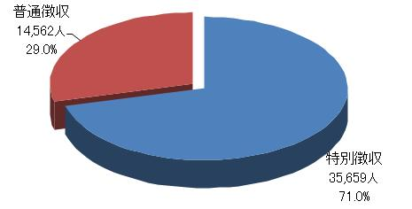

3所得階層
３．課税標準額段階別課税状況
課税標準額の段階 | 令和３年度 |  | 令和４年度 |  | 令和５年度
 | 納税義務者数 | 課税標準額 | 納税義務者数 | 課税標準額 | 納税義務者数 | 課税標準額
 | 人 | 千円 | 人 | 千円 | 人 | 千円
10万円以下 | 1,844 | 620,822 | 1,823 | 676,868 | 1,756 | 473,022
10万円超～ 100万円以下 | 15,584 | 8,849,021 | 15,303 | 8,702,042 | 14,932 | 8,419,912
100万円超～ 200万円以下 | 14,298 | 21,177,534 | 13,855 | 20,566,672 | 13,992 | 20,787,184
200万円超～ 300万円以下 | 7,347 | 17,981,769 | 7,777 | 19,129,238 | 7,917 | 19,360,185
300万円超～ 400万円以下 | 3,319 | 11,615,895 | 3,532 | 12,370,700 | 3,641 | 12,687,531
400万円超～ 550万円以下 | 1,567 | 7,287,825 | 1,628 | 7,499,313 | 1,730 | 7,983,539
550万円超～ 700万円以下 | 434 | 2,721,908 | 473 | 3,008,462 | 501 | 3,179,628
700万円超～ 1,000万円以下 | 352 | 3,035,880 | 342 | 2,920,246 | 407 | 3,461,193
1,000万円超～ | 372 | 7,764,760 | 410 | 8,835,929 | 428 | 8,985,672
合 計 | 45,117 | 81,055,414 | 45,143 | 83,709,470 | 45,304 | 85,337,866
資料：課税状況調第１２表
令和５年度 課税標準額別の納税義務者構成図

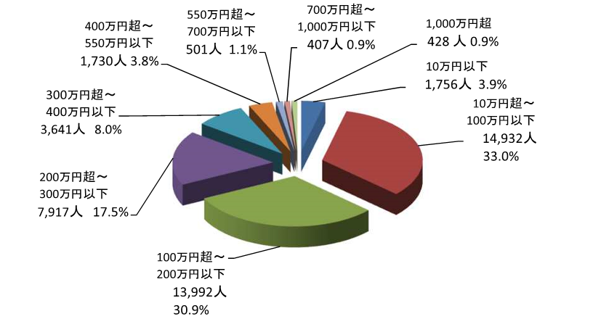

※ 各区分の数値は、表示単位未満を四捨五入で記載しており、合計数値とは一致しないことがある。

4所得区分
４．所得区分別課税状況 (令和５年度)
 |  | 納税義務者数 | 総所得金額等 | 課税標準額 | 算出税額 | 平均 税率 | 納税義務者 １人当たり の 税 額 | 構成比

 |  | （Ａ） |  |  | （Ｂ） |  |  | （Ａ） | （Ｂ）
 |  | 人 | 千円 | 千円 | 千円 | ％ | 千円 | ％ | ％
 | 給与を主とする人 | 37,427 | 120,417,430 | 73,048,427 | 4,381,329 | 6.0 | 117 | 82.6 | 86.5
 | 営業を主とする人 | 1,409 | 6,295,115 | 4,391,371 | 263,425 | 6.0 | 187 | 3.1 | 5.2
 | 農業を主とする人 | 52 | 122,303 | 58,315 | 3,497 | 6.0 | 67 | 0.1 | 0.1
 | その他の事業 を主とする人 | 6,028 | 10,252,414 | 4,785,746 | 286,897 | 6.0 | 48 | 13.3 | 5.7
 | 分離譲渡所得者 | 388 | 1,731,606 | 3,054,007 | 126,972 | 4.2 | 327 | 0.9 | 2.5
 | 合 計 | 45,304 | 138,818,868 | 85,337,866 | 5,062,120 | 5.9 | 112 | 100.0 | 100.0
 | 資料：課税状況調第５表～第１２表

令和５年度 所得区分別課税状況の構成図

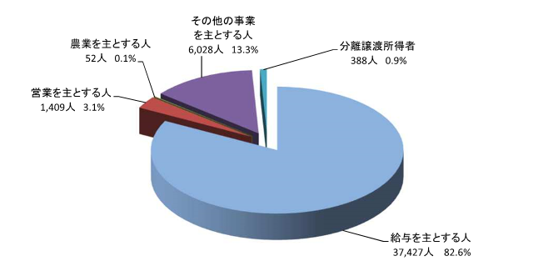

 | ※ 各区分の数値は、表示単位未満を四捨五入で記載しており、合計数値とは一致しないことがある。

8法人義務者
８．法人市民税納税義務者数
 |  |  |  | 令和２年度 | 令和３年度 | 令和４年度
 |  |  |  | 社 | 社 | 社
法人税割 | 納税義務者数 |  |  | 2,377 | 2,421 | 2,536
 | 納 税 者 数 |  |  | 1,151 | 1,119 | 1,145
 | 区 分 |  | 税率 円 | 社 | 社 | 社
均 等 割 | ９号 | 資本金等が50億円超で | 3,000,000 3,600,000※１ | 18 | 17 | 18
 |  | 従業者数が50人超の法人
 | ８号 | 資本金等が10億円超～50億円以下で | 1,750,000 2,100,000※1 | 6 | 7 | 7
 |  | 従業者数が50人超の法人
 | ７号 | 資本金等が10億円超で | 410,000 492,000※1 | 111 | 110 | 110
 |  | 従業者数が50人以下の法人
 | ６号 | 資本金等が1億円超～10億円以下で | 400,000 480,000※1 | 28 | 27 | 27
 |  | 従業者数が50人超の法人
 | ５号 | 資本金等が1億円超～10億円以下で | 160,000 192,000※1 | 93 | 102 | 102
 |  | 従業者数が50人以下の法人
 | ４号 | 資本金等が1千万円超～1億円以下で | 150,000 180,000※1 | 51 | 48 | 48
 |  | 従業者数が50人超の法人
 | ３号 | 資本金等が1千万円超～1億円以下で | 130,000 156,000※1 | 440 | 452 | 447
 |  | 従業者数が50人以下の法人
 | ２号 | 資本金等が1千万円以下で | 120,000 144,000※1 | 11 | 8 | 8
 |  | 従業者数が50人超の法人
 | １号 | 上記以外の法人 | 50,000 60,000※1 | 1,648 | 1,681 | 1,804

 | 計 |  |  | 2,406 | 2,452 | 2,571
資料：課税状況調第１表（表中※1：令和元年10月1日以後に開始する事業年度から適用）
令和４年度 法人市民税（均等割）構成図

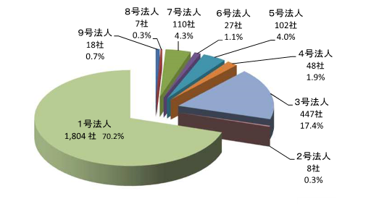

※ 各区分の数値は、表示単位未満を四捨五入で記載しており、合計数値とは一致しないことがある。

9法人調定額
９．法人市民税調定額
 |  | 令和２年度 |  |  | 令和３年度 |  |  | 令和４年度
 |  | 現年度分 | 過年度分 | 計 | 現年度分 | 過年度分 | 計 | 現年度分 | 過年度分 | 計
 | 件
申告件数 |  | 3,186 | 141 | 3,327 | 3,218 | 172 | 3,390 | 3,301 | 176 | 3,477
調 定 額 | 千円
 | 法人税割額 | 658,322 | 9,777 | 668,099 | 826,244 | 46,375 | 872,619 | 688,480 | 8,039 | 696,519
 | 千円
 | 均 等 割 額 | 297,333 | 3,042 | 300,375 | 325,200 | 5,981 | 331,181 | 334,322 | 4,251 | 338,573
 | 千円
 | 合 計 | 955,655 | 12,819 | 968,474 | 1,151,444 | 52,356 | 1,203,800 | 1,022,802 | 12,290 | 1,035,092
資料：調定
令和４年度法人市民税調定内訳
 | 0

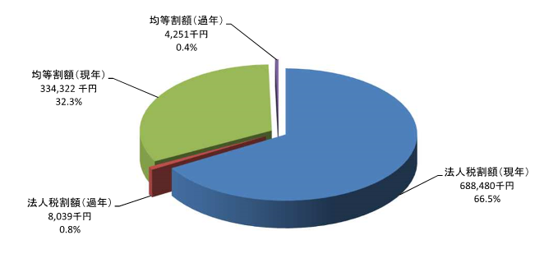

1義務者、2課評
固定資産税に関する調
１．納税義務者数調
区分 年度 |  | 土 地 |  |  | 家 屋 |  |  | 償 却 資 産
 |  | 総 数 | 法定免税点 未満のもの | 法定免税点以上のもの | 総 数 | 法定免税点未満のもの | 法定免税点以上のもの | 総 数 | 法定免税点未満のもの | 法定免税点以上のもの
令和 ３年度 |  | 人 | 人 | 人 | 人 | 人 | 人 | 人 | 人 | 人
 |  | 34,199 | 5,099 | 29,100 | 32,575 | 1,387 | 31,188 | 2,755 | 1,470 | 1,285
令和 ４年度 |  | 34,391 | 5,110 | 29,281 | 32,721 | 1,256 | 31,456 | 2,976 | 1,496 | 1,480
令和 ５年度 |  | 34,481 | 5,129 | 29,352 | 32,848 | 1,224 | 31,624 | 3,060 | 1,536 | 1,524
資料：概要調書

２．課税標準額調
区分 年度 |  |  | 土 地 |  | 家 屋 |  | 償 却 資 産 |  | 計

令 和 ３ 年 度 | 課税標準額 |  |  | 千円 |  | 千円 |  | 千円 |  | 千円
 |  |  | 152,733,311 |  | 196,865,386 |  | 214,652,604 |  | 564,251,301
 | 構 成 比 |  |  | ％ |  | ％ |  | ％ |  | ％
 |  |  | 27.1 |  | 34.9 |  | 38.0 |  | 100.0
 | 前 年 比 |  |  | ％ |  | ％ |  | ％ |  | ％
 |  |  | 99.6 |  | 93.5 |  | 94.7 |  | 95.5
令 和 ４ 年 度 | 課税標準額 |  |  | 千円 |  | 千円 |  | 千円 |  | 千円
 |  |  | 152,349,576 |  | 211,820,043 |  | 207,170,374 |  | 571,339,993
 | 構 成 比 |  |  | ％ |  | ％ |  | ％ |  | ％
 |  |  | 26.7 |  | 37.1 |  | 36.2 |  | 100.0
 | 前 年 比 |  |  | ％ |  | ％ |  | ％ |  | ％
 |  |  | 99.7 |  | 107.6 |  | 96.5 |  | 101.3
令 和 ５ 年 度 | 課税標準額 |  |  | 千円 |  | 千円 |  | 千円 |  | 千円
 |  |  | 152,022,304 |  | 216,462,264 |  | 197,964,660 |  | 566,449,228
 | 構 成 比 |  |  | ％ |  | ％ |  | ％ |  | ％
 |  |  | 26.8 |  | 38.2 |  | 35.0 |  | 100.0
 | 前 年 比 |  |  | ％ |  | ％ |  | ％ |  | ％
 |  |  | 99.8 |  | 102.2 |  | 95.6 |  | 99.1
資料：概要調書（法定免税点未満含む）

令和５年度 納税義務者数 構成図
令和５年度 課税標準額 構成図
 | 0
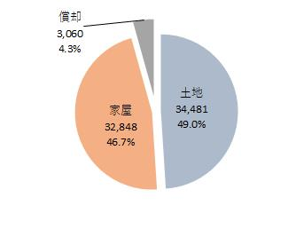
 | 0
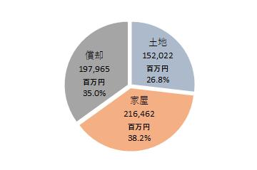

※ 各区分の数値は、表示単位未満を四捨五入で記載しており、合計数値とは一致しないことがある。

土地②
３．土地に関する調 その２
地 目 |  | 年度 | 地 積 | 決 定 価 格 | 筆 数 | 平均価格 | 最高価格
 |  |  |  | (課税標準額)
 |  |  | ① | ② |  | ②/①
 |  |  | ㎡ | 千円 | 筆 | 円 | 円
 | ゴルフ場 | 3 | 2,472,889 | 1,790,227 | 1,396 | 724 | 820
 |  |  |  | (1,253,159)
雑 種 地 |  | 4 | 2,472,889 | 1,790,227 | 1,396 | 724 | 820
 |  |  |  | (1,253,159)
 |  | 5 | 2,472,889 | 1,790,227 | 1,396 | 724 | 820
 |  |  |  | (1,253,159)
 | 鉄軌道用地 | 3 | 282,331 | 883,788 | 1,046 | 3,130 | 4,479
 |  |  |  | (434,751)
 |  | 4 | 282,331 | 883,788 | 1,046 | 3,130 | 4,479
 |  |  |  | (435,580)
 |  | 5 | 282,331 | 883,788 | 1,046 | 3,130 | 4,479
 |  |  |  | (435,580)
 | その他 | 3 | 1,633,590 | 8,467,124 | 3,473 | 5,183 | 33,600
 |  |  |  | (5,737,407)
 |  | 4 | 1,632,648 | 8,290,625 | 3,512 | 5,078 | 33,600
 |  |  |  | (5,614,826)
 |  | 5 | 1,653,917 | 8,451,753 | 3,527 | 5,110 | 33,600
 |  |  |  | (5,723,162)
 | 雑種地 計 | 3 | 4,388,810 | 11,141,139 | 5,915 | 2,539 | 33,600
 |  |  |  | (7,425,317)
 |  | 4 | 4,387,868 | 10,964,640 | 5,954 | 2,499 | 33,600
 |  |  |  | (7,303,565)
 |  | 5 | 4,409,137 | 11,125,768 | 5,969 | 2,523 | 33,600
 |  |  |  | (7,411,901)
合 計 |  | 3 | 72,681,881 | 338,155,084 | 154,378 | 4,653 | 46,804
 |  |  |  | (152,733,311)
 |  | 4 | 72,684,890 | 337,566,489 | 154,215 | 4,644 | 46,804
 |  |  |  | (152,349,576)
 |  | 5 | 72,687,483 | 337,111,672 | 154,409 | 4,638 | 46,804
 |  |  |  | (152,022,304)
資料：概要調書（法定免税点未満含む）
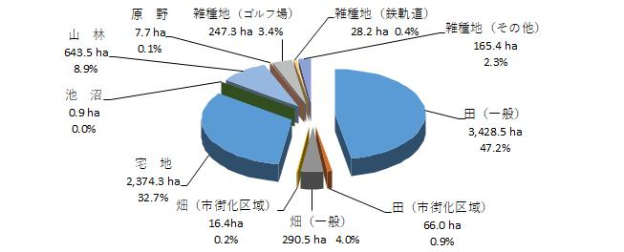
 | 0 | 0
令和５年度 地目別地積内訳

※ 各区分の数値は、表示単位未満を四捨五入で記載しており、合計数値とは一致しないことがある。

4家屋
４．家屋に関する調
種 別 | 年度
 |  | 棟数 | 床面積 | 決定価格 | 単位当り価格
 |  |  | ① | ② | ②/①
木造 |  | 棟 | ㎡ | 千円 | 円
 | 3 | 56,239 | 5,596,575 | 95,488,230 | 17,062
 | 4 | 56,252 | 5,616,257 | 98,900,412 | 17,610
 | 5 | 56,297 | 5,640,288 | 102,253,220 | 18,129
非木造 | 3 | 11,330 | 3,915,380 | 110,633,115 | 28,256
 | 4 | 11,256 | 3,942,876 | 113,195,639 | 28,709
 | 5 | 11,277 | 3,955,640 | 114,536,592 | 28,955
合計 | 3 | 67,569 | 9,511,955 | 206,121,345 | 21,670
 | 4 | 67,508 | 9,559,133 | 212,096,051 | 22,188
 | 5 | 67,574 | 9,595,928 | 216,789,812 | 22,592
資料：概要調書（法定免税点未満含む）

令和５年度 木造・非木造の比較
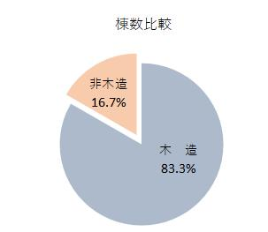
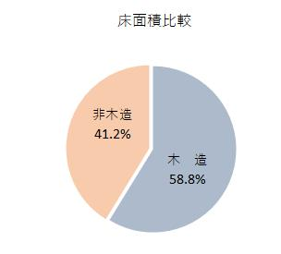

※ 各区分の数値は、表示単位未満を四捨五入で記載しており、合計数値とは一致しないことがある。

5償却
５．償却資産に関する調
種 類 | 年度 | 決定価格 | 課税標準額 | 種 類 | 年度 | 決定価格 | 課税標準額
構築物 | 3 | 千円 | 千円 | 工具・器具 及び備品 | 3 | 千円 | 千円
 |  | 15,535,881 | 15,072,228 |  |  | 11,446,801 | 11,145,801
 | 4 | 16,527,859 | 16,435,415 |  | 4 | 12,586,496 | 12,396,644
 | 5 | 16,795,277 | 16,705,483 |  | 5 | 12,977,722 | 12,677,792
機械及び 装置 | 3 | 71,699,201 | 66,599,544 | 小 計 | 3 | 99,935,489 | 93,823,609
 | 4 | 70,580,075 | 67,750,660 |  | 4 | 100,982,949 | 97,660,278
 | 5 | 68,282,173 | 66,124,761 |  | 5 | 99,414,513 | 96,637,438
船 舶 | 3 | 544,614 | 316,398 | 大臣等配分 | 3 | 136,745,876 | 120,828,995
 | 4 | 592,836 | 381,876 |  | 4 | 124,621,270 | 109,510,096
 | 5 | 598,385 | 368,446 |  | 5 | 116,138,423 | 101,327,222
車両及び 運搬具 | 3 | 708,992 | 689,638 | 合 計 | 3 | 236,681,365 | 214,652,604
 | 4 | 695,683 | 695,683 |  | 4 | 225,604,219 | 207,170,374
 | 5 | 760,956 | 760,956 |  | 5 | 215,552,936 | 197,964,660
資料：概要調書

令和５年度 償却資産の構成図
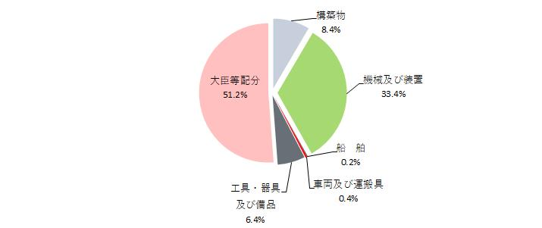

※ 各区分の数値は、表示単位未満を四捨五入で記載しており、合計数値とは一致しないことがある。

6交付金
６．交付金に関する調
 | 年 度 |  | 令和３年度 | 令和４年度 | 令和５年度
区 分
国有資産等所在市町村交付金 |  |  | 円 | 円 | 円
 | 北 陸 財 務 局 |  | 42,400 | 42,400 | 42,400
 | 厚 生 労 働 省 |  | 111,600 | 105,600 | 100,000
 | 国 土 交 通 省 |  | 523,200 | 507,300 | 402,300
 | 富 山 県 | 管 財 課 | 10,771,600 | 10,680,800 | 10,958,700
 |  | 建築住宅課 | 21,244,700 | 19,767,800 | 20,282,500
 |  | 港 湾 課 | 4,091,000 | 4,087,500 | 4,022,100
 |  | 水産漁港課 | 1,407,000 | 1,407,000 | 1,397,600
 |  | 企 業 局 | 14,909,500 | 13,049,900 | 11,420,900
 |  | 計 | 52,423,800 | 48,993,000 | 48,081,800
合 計 |  |  | 53,101,000 | 49,648,300 | 48,626,500
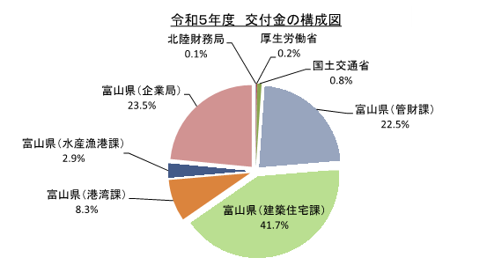
 | 0

※ 各区分の数値は、表示単位未満を四捨五入で記載しており、合計数値とは一致しないことがある。

2区分状況
...
２．納付区分状況 |  |  |  |  |  |  | （単位：件数）
 |  | クレジット | 449 | 1,297 | 744 | 490 | 2,980
 | 合 計 |  | 36,095 | 159,256 | 38,254 | 69,704 | 303,309
令和４年度 | 口座振替 |  | 10,974 | 107,154 | 9,728 | 33,933 | 161,789
 | 自主納付 |  | 24,385 | 53,041 | 28,734 | 34,337 | 140,497
 |  | 窓 口 | 9,534 | 23,032 | 10,380 | 16,062 | 59,008
 |  | コンビニ | 11,735 | 22,529 | 14,456 | 15,115 | 63,835
 |  | スマートフォン | 2,679 | 6,289 | 3,187 | 2,759 | 14,914
 |  | クレジット | 437 | 1,191 | 711 | 401 | 2,740
 | 合 計 |  | 35,359 | 160,195 | 38,462 | 68,270 | 302,286

